关系图
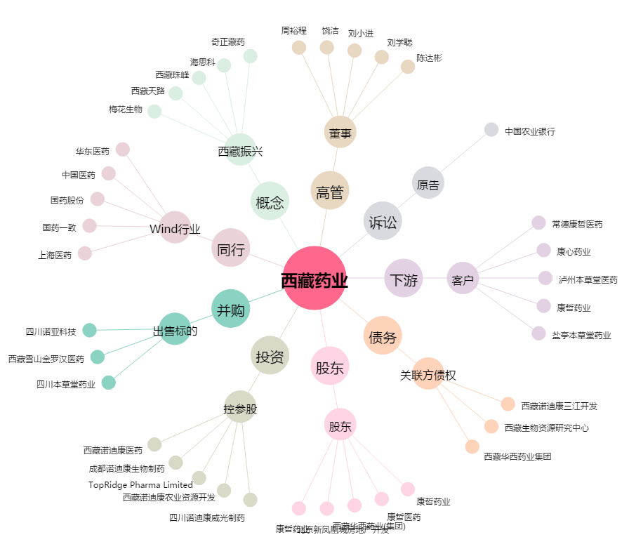
西藏药业[600211.SH] - 关系概览图

